关系图
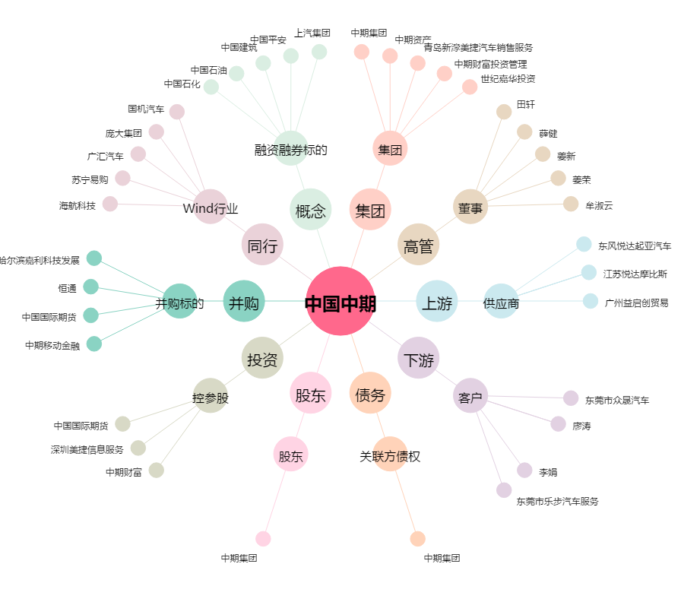
中国中期[000996.SZ] - 关系概览图

